.
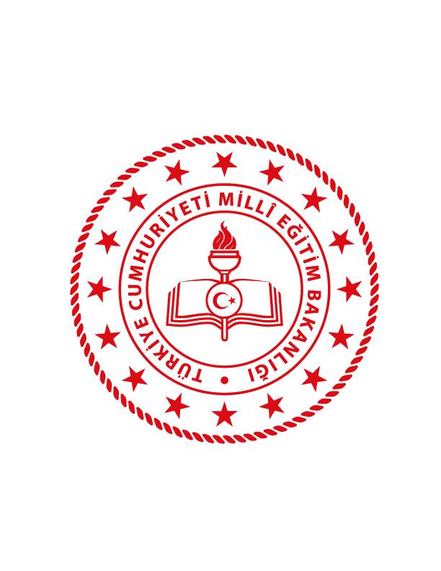

KOCAKÖY İLÇE MİLLİ EĞİTİM MÜDÜRLÜĞÜ
STRATEJİ GELİŞTİRME ŞUBE MÜDÜRLÜĞÜ
2020

